Ukážka v programe
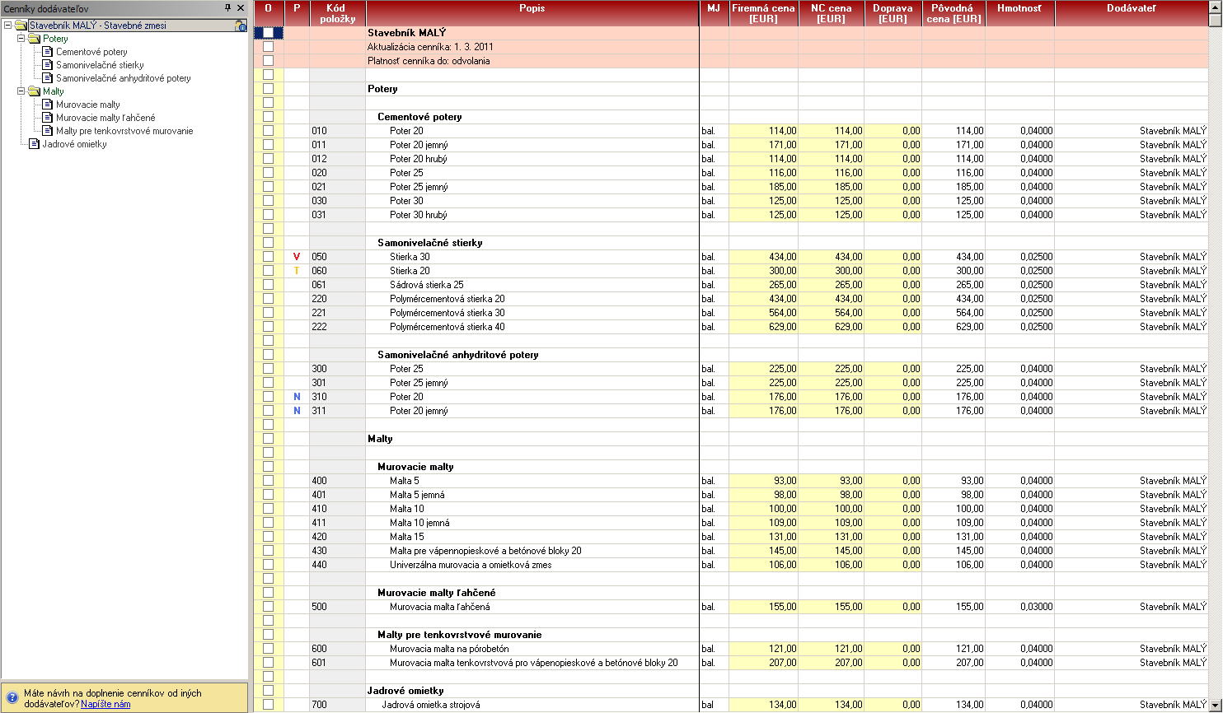
Náhľad na importovaný súbor v programe CENKROS plus

Náhľad na informácie zo záložky Identifikačné údaje.
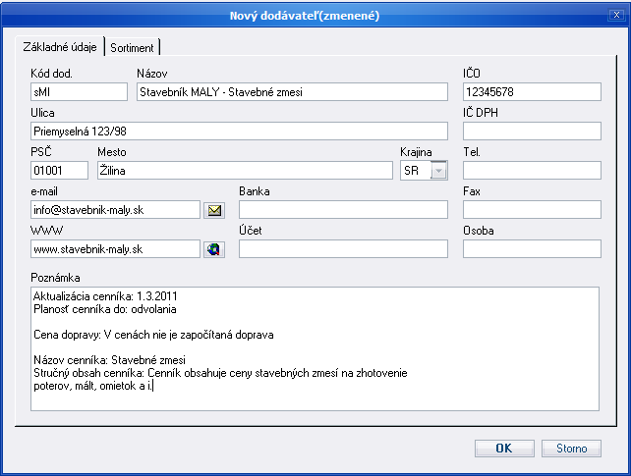

Náhľad na importovanú záložku Cenník.
- V ľavej časti je zobrazený panel s rekapituláciou úrovní. Nájdenie požadovaného produktu je tak možné rýchlym klikom na príslušnú úroveň.
- V pravej časti je zobrazená tabuľka s produktami cenníka. Každý produkt je pritom viditeľne zaradený do zadefinovanej úrovne.

